Mycoplasmakalkyl Köttraskalv
Kostnadskalkyl för djurhälsokostnader för Mycoplasma bovis för inköpta köttraskalvar |  |  |  |  |  |  |  |  |  | Mina tal att fylla i
 |  |  | Schablonvärden |  |  |  | Jämförelsestal från besättningar |  |  | Indata jämförelsestal
Kostnadspost | Mina tal 1 | Mina tal 2 | Bas/Sjuklighet/Utbrott | Hälsonyckeltal | Mina tal 1 | Mina tal 2 | Basnivå | Sjuklighet | Utbrott | Beräknad låst cell
Inköpsvikt per kalv, kg1 | 295 | 295 | 295 | Inköpta kalvar, antal | 500 | 450 | 200 | 200 | 200
Information om Mycoplasmakalkylen
Schablonvärden för dikalvspris, slaktpris, uppfödningstid, inköpsvikt och slaktvikt är tagna från Dashboard Nöt - Ungnöt, som tagits fram i samarbete mellan Gård & Djurhälsan, LRF Kött, Sveriges nötköttsproducenter och Växa.
Flera kostnadsposter/förutsättningar skiljer sig åt mellan lätt och tung köttras. Där schablonvärden för kostnadsposterna skiljer sig åt har ett genomsnittsvärde använts.
Hälsonyckeltalen på basnivå baseras på nyckeltal från svenska ungnötsbesättningar som köper in köttrastjurar. Hälsonyckeltalen för medelnivå av sjuklighet och utbrott baseras på från erfarenheter från smittade svenska ungnötsbesättningar som har köpt in köttrastjurar 2020-2024.
I de fallbesättningar som denna rapport bygger på har både lätt och tung köttras fötts upp. Kostnadsberäkningarna baseras därför på att besättningarna har en blandning av tung och lätt köttras.
Besättningar i kategorin basnivå används som en baslinje, för djurhälsokostnader som antas finnas i besättningar även utan Mycoplasma bovis. Kostnadsberäkningarna i medel och utbrott syftar till att beskriva de ökade kostnader samt förlorade intäkter som har uppstått till följd av att djuren insjuknat av Mycoplasma bovis.
Att se vad en smitta kostar ger möjligheter att fundera över vilka investeringar som kan vara lönsamma för att förebygga sjukdomsutbrott.
Schablonvärden beskriver inte verkligheten på den enskilda gården och förutsättningar förändras över tid. Därför finns det två kolumner där det går att räkna på egna hälsonyckeltal och kostnadsposter för att se hur olika nivåer av sjuklighet skulle drabba den egna besättningen.
Dikalvspris, tjur, kr/kg | 53 | 50 | 45 | Sjukdom, antal behandlade kalvar | 200 | 6 | 4 | 8 | 75
Slaktvikt, kg | 385 | 385 | 365 | Sjukdom % av levande födda | 40% | 1% | 2% | 4% | 38%
Läkemedelskostnad, kr/djur | 250 | 250 | 250 | Döda (avlivade) tjurar under uppfödningen, antal | 42 | 3 | 2 | 4 | 20
Extra arbetstid per sjukt djur, h/kalv | 1.5 | 1 | 1.5 | Dödlighet % av inköpta | 8% | 1% | 1% | 2% | 10%
Extra arbetstid per dött djur, h/kalv | 1.5 | 1.5 | 1.5 | Antal djur till slakt | 458 | 447 | 198 | 196 | 180
Timkostnad, kr/h | 350 | 325 | 300 | Övriga kostnader
Kadaverkostnad | 2112 | 2112 | 2112 | Antal veterinärbesök | 4 | 1 | 1 | 2 | 3
Veterinärbesök och rådgivning, kronor | 4000 | 4000 | 4000 | Övrig kostnad 1 | 0 | 0
Nedsatt slaktvikt per sjuk kalv kg | 10 | 10 | 10 | Övrig kostnad 2 | 0 | 0
Slaktpris kr/kg | 90 | 68 | 65
Uppfödningskostnad per djur | 11500 | 11500 | 11500 | Värdeförlust inköpspris antal döda kalvar*inköpsvikt (kg)* dikalvspris (kr/kg) | 656,670 kr | 44,250 kr | 26,550 kr | 53,100 kr | 265,500 kr
Uppfödningstid (från inköp till slakt), månader | 9.5 | 9.5 | 9.5 | Kostnader sjukdom antal behandlade kalvar* kostnader sjuklighet+ antal veterinärbesök*kostnad för veterinär, provtagning och rådgivning | 351,000 kr | 11,530 kr | 9,400 kr | 18,800 kr | 113,250 kr
Tid (månader) in i uppfödningen som de dör. | 2 | 2 | 2 | Kostnader dödlighet antal döda kalvar*kostnader dödlighet | 212,438 kr | 15,062 kr | 9,966 kr | 19,932 kr | 99,661 kr
Schablonvärden och jämförelsestal uppdaterades i november 2025.
I de blå fälten kan du fylla i "Mina tal" i två olika versioner. Det ger dig möjlighet att jämföra olika scenerier i din produktion med de beräkningar som har gjort utifrån schablonvärden på exempelgårdar.
Under övrig kostnad 1 och 2 kan du lägga in egna kostnader.
Sjukdom kr/kalv: läkemedelkostnad+extra arbete (kr/timme)*antal timmar +nedsatt slaktvikt,kg*dikalvspris kr/kg | 1675 | 1255 | 1350 | Resultat | Mitt resultat 1 | Mitt resultat 2 | Basnivå | Sjuklighet | Utbrott
Dödlighet kr/kalv: kadaverkostnad 100-300 kg+ extra arbete kr/h* antal timmar +uppfödningskostnad per djur*(tid i uppfödning innan död/uppfödningstid) | 5058 | 5021 | 4983 | DJURHÄLSOKOSTNAD: Summa av kostnader sjukdom, dödlighet, övriga kostnader samt värdeförlust av inköpspris | 1,220,108 kr | 70,842 kr | 45,916 kr | 91,832 kr | 478,411 kr

Projektet har finaniserats av Branschutvecklingspengen och genomförts i samarbete mellan Växa och Gård & Djurhälsan.
Har du frågor eller förslag på hur kalkylen kan förbättras? Hör gärna av dig!
Katinca.fungbrant@gardochdjurhalsan.se
Lena.stengarde@vxa.se
 |  |  |  | Djurhälsokostnad per kg slaktvikt | 50 kr | 3 kr | 5 kr | 10 kr | 59 kr
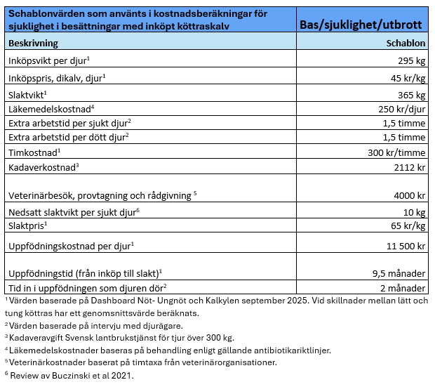
 |  |  |  | Djurhälsokostnad per slaktdjur | 2,664 kr | 158 kr | 232 kr | 469 kr | 2,658 kr

 |  |  |  | Ökade djurhälsokostnader med M. bovis mot basnivå utan M.bovis | 1,174,192 kr | 24,926 kr |  | 45,916 kr | 432,495 kr

